Planilha1
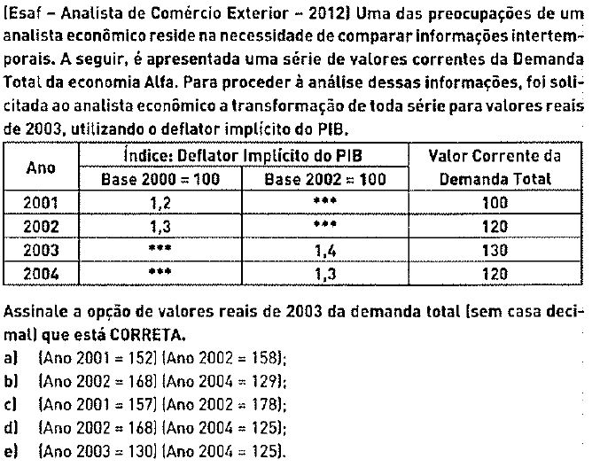
 | DIP
 | 2000 = 100 | 2002 = 100 | Valor Corrente da DA | 2003 = 100 | DA Real (2003)
2001 | 1.2000 | 0.9231 | 100.0000 | 0.6593 | 151.6667
2002 | 1.3000 | 1.0000 | 120.0000 | 0.7143 | 168.0000
2003 |  | 1.4000 | 130.0000 | 1.0000 | 130.0000
2004 |  | 1.3000 | 120.0000 | 0.9286 | 129.2308

